CollectiveAccess
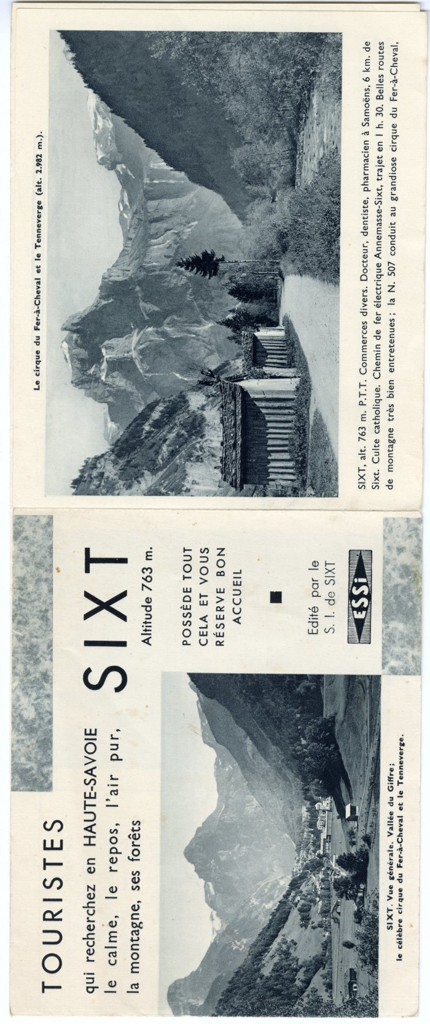
Image | Object | Description | Date
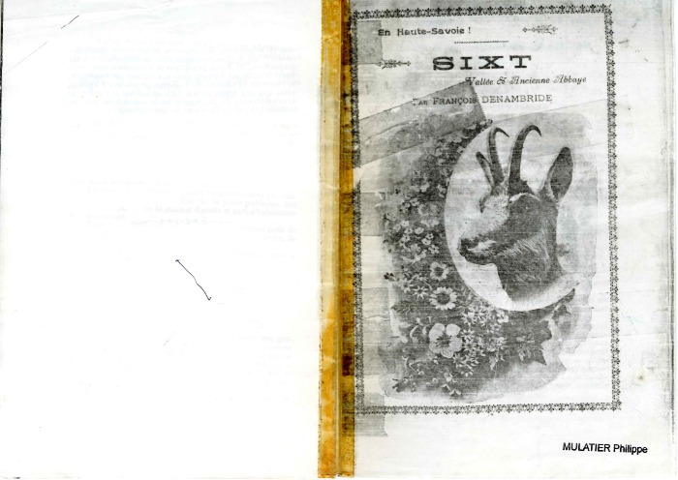 | Sixt, vallée et ancienne abbaye (1-002) | Livret "Sixt, vallée et ancienne abbaye", écrit par François Denambride. 1899/1900. Editeur Imprimerie Française, 123 rue Montmartre, Paris.
 | Dépliant publicitaire de Sixt (10-004) | Dépliant publicitaire faisant la promotion du village de Sixt, créé par le Syndicat d'Initiative.
 | Tourisme à Sixt-Fer-à-Cheval (2-0625) | Tourisme à Sixt-Fer-à-Cheval Hôtel du Fer-à-Cheval, Le Buet, Panorama du Fer-à-Cheval, l'Abbaye, promenades et ascensions aux environs de Sixt

